填写说明
按照公司开源软件网络安全管理要求，为确保产品安全合规、避免安全危机/信任危机、减少安全事故，要求在开源及第三方软件选型评估时增加安全评估。 评估结果不通过的，原则上标识为禁选。产品在评估过程中如果对评估结果有不同意见，可到产品线安全TMG评审给出技术意见（存在争议的可上升到网络安全工程技术委员会评审），最终到该软件所属领域C-TMG做决策优禁选等级。

注： 1.研发自用工具，办公自用软件，DEMO及预研项目等不销售给客户的产品可选做开源及第三方软件网络安全选型评估。 2.已经评估过的开源及第三方软件，其版本更新，原则上需要重新进行安全评估；若只是补丁版本更新（如1.1到1.2），与原版本相同的部分可继承原有评估结果，只针对变化的部分进行评估；基线版本更新（如1.0到2.0），需要重新进行安全评估。 3.某些软件版本已入库，评估结果可共享，建议到公司PDM或安全组件库下载已有的评估结果，减少重复评估。 PDM链接：http://pdm.huawei.com 安全组件库链接：https://rnd-skb.huawei.com/user/componentlib/componentList

开源软件网络安全基本要求： 1、发现A类红线问题需修改并回馈开源社区： （1）如果社区不接纳，短期内可闭源，但持续推动社区整改，最终使用社区的修复版本同步。 （2）特殊情况处理：对未公开接口、日志要求，可依据CVSS进行风险评估，决定是否修改；高风险问题修改回馈开源社区；中低风险反馈社区，待社区修改后同步。 2、发现B类红线、规范等技术类问题，按照CVSS风险评估（CVSS具体评分方法参见：http://3ms.huawei.com/hi/group/2028227/file_5060725.html）决定是否修改：高风险问题修改回馈开源社区；中低风险反馈社区，待社区修改后同步。

操作指导： 根据“基础安全评估”页，对其进行安全评估，原则上检查项有一项不通过，则总体评估结果为不通过。
1.每款软件均需填写如下信息： 如下图第1个红框所示的“软件名称、软件版本、文件名称”； 如下图第2个红框所示的“执行结果、执行情况说明、执行报告”。其中，“执行情况说明”需要填写扫描报告分析结果、检查项执行过程中发现的所有问题及规避措施等内容（填写并提交相应模板）。“执行报告”需要附上使用扫描工具扫描的报告。

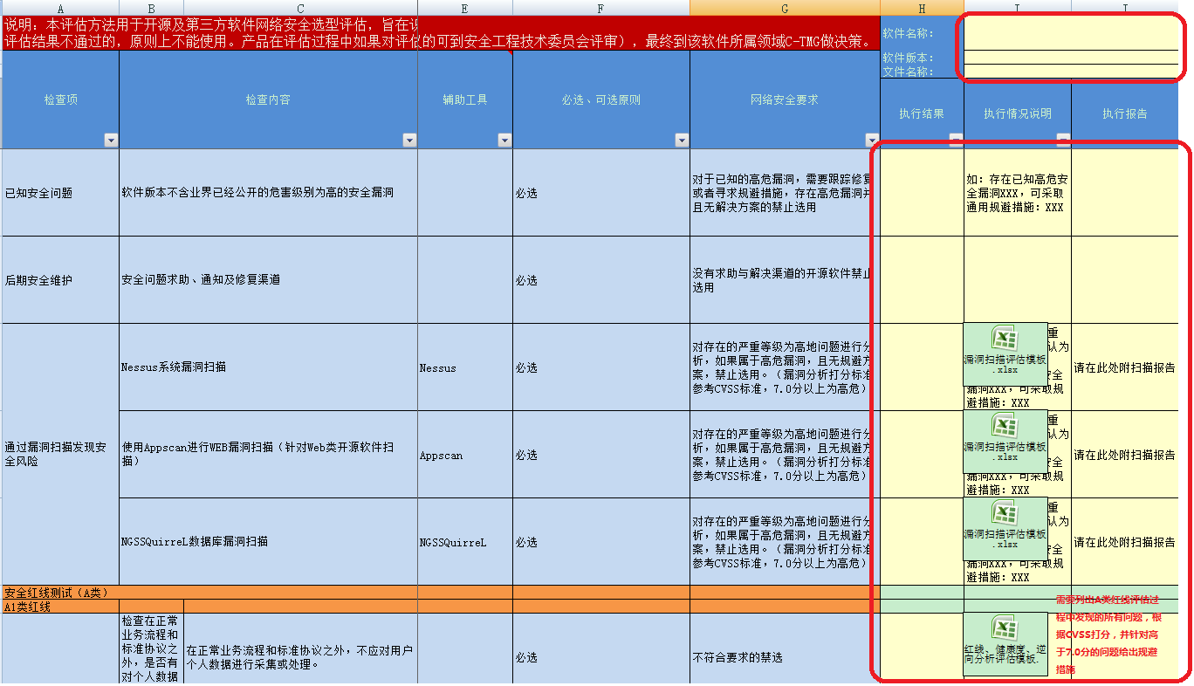

2. 最后填写总体评估结果，并通过产品安全SE审核：上述检查项有一项不通过，则总体评估结果为不通过。

7

备注：具体评估过程中需要使用的工具可在hi3ms社区、公司安全测试云（https://rnd-tcloud.huawei.com/safeui/home/login）、rtools中查找

